상품제안서
777 쓰리세븐 손톱깎이세트 16000CG | 상품코드: S38958

 |  |  |  |  |  |  | 02-713-8555 | www.synergygift.co.kr
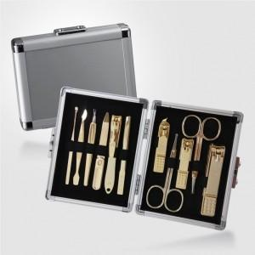

【상세/제작정보】 | * 세계적인 손톱깍이 브랜드 쓰리쎄븐(777) 정품으로 구성된 세트입니다.

【인쇄/포장옵션】 | 평판컬러인쇄 / 포장지포장

【공급단가】 | 수량 | 10~ | 50~ | 100~ | 300~ | 500~
*VAT별도 | 단가 | 37,320원 | 36,420원 | 34,930원 | 34,040원 | 33,140원

【상품 URL】 | https://www.synergygift.co.kr:443/src/goods_detail.php?gdno=38958

